本書について
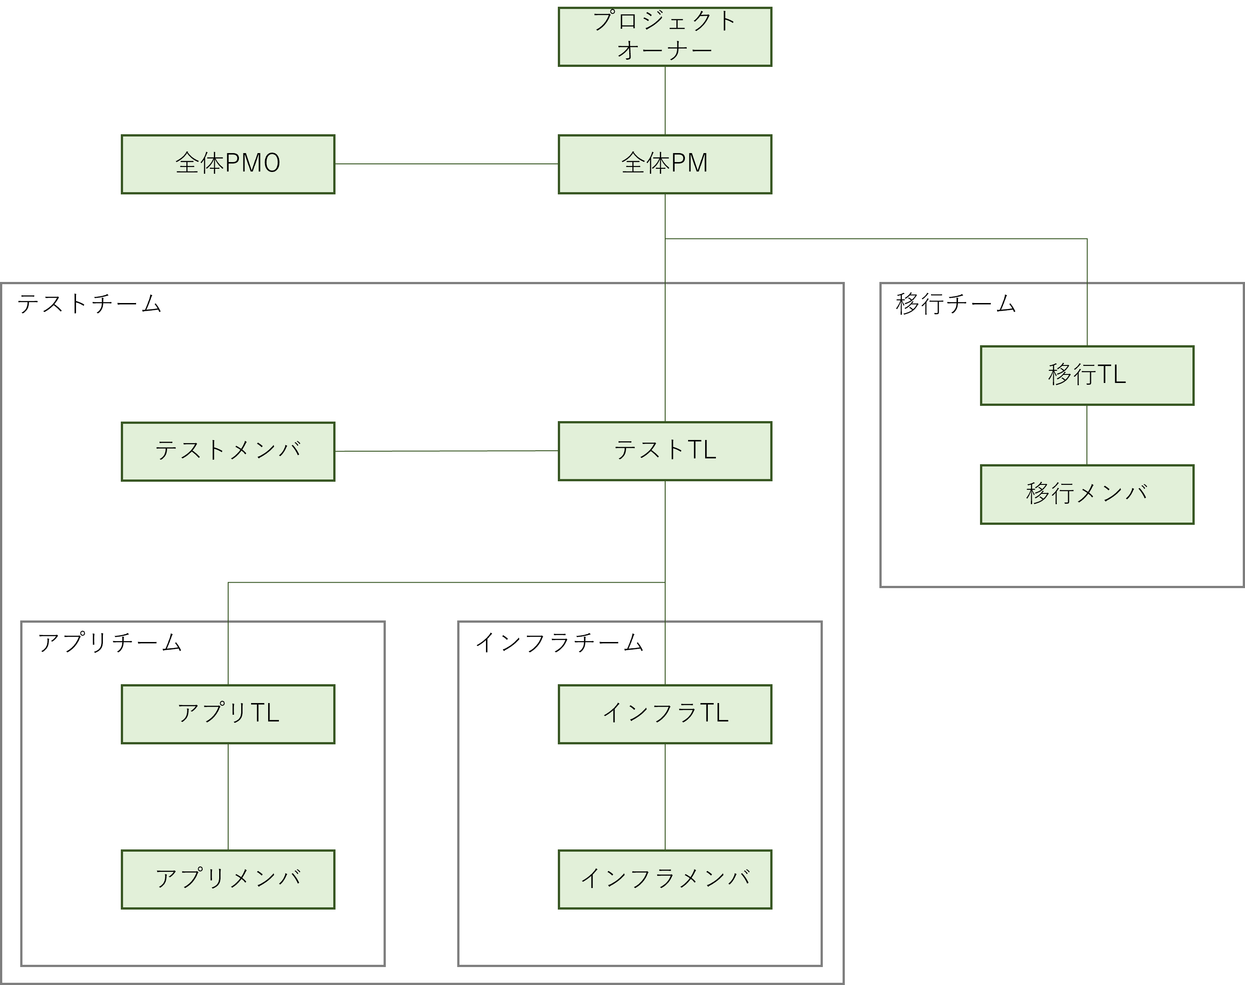
本書について

 | 本書は障害テスト計画ガイドの内容に基づいて作成された、障害テスト計画書のサンプルです。
 | 障害テストの経験が少ない方でも一定以上の品質で計画を立てられるようにすることを目的としています。
 | また、広い範囲のプロジェクトでご利用いただけるように、敢えて想定するプロジェクトの内容を詳細に定義していない箇所がございますので、ご了承ください。
 | ※「本書について」はサンプルを説明することを目的としていますので、プロジェクトで利用する際に削除してください。

本書の想定プロジェクト

 | 本書では以下のような新規開発プロジェクトを想定して障害テスト計画を立てています。

 | プロジェクト概要

 |  | システム概要： |  | クレジットカード会員向けのWebアプリケーション。既に稼働中のシステム（以降は旧システムと記載）があるが、ユーザ数の増加に伴いスペック不足になりつつある。
 |  |  |  | 規模を拡大するためにスケールアウト可能なAWS上に構築するとともに、アプリケーションも改めて作り直し、機能の刷新や拡充を行う。
 |  |  |  | 旧システムの既存ユーザはそのまま新規システムに移行する。
 |  | 機能数： |  | 画面機能60、バッチ機能30
 |  | 開発期間： |  | 1年
 |  | プロジェクト特性： |  | 金銭を扱うため要求されるセキュリティ品質は高いが、社会影響は小さいため複合障害時の業務停止は許容される。

 | システム構成

 |  | 以下のようなシステム構成を想定しています。
 |  | ・ | マルチAZでアプリケーションを冗長化しロードバランサで振り分け
 |  | ・ | データベースは書き込みはマスターに対して、読み込みはリードレプリカに対して行う
 |  | ・ | 認証認可は外部サービスを利用する

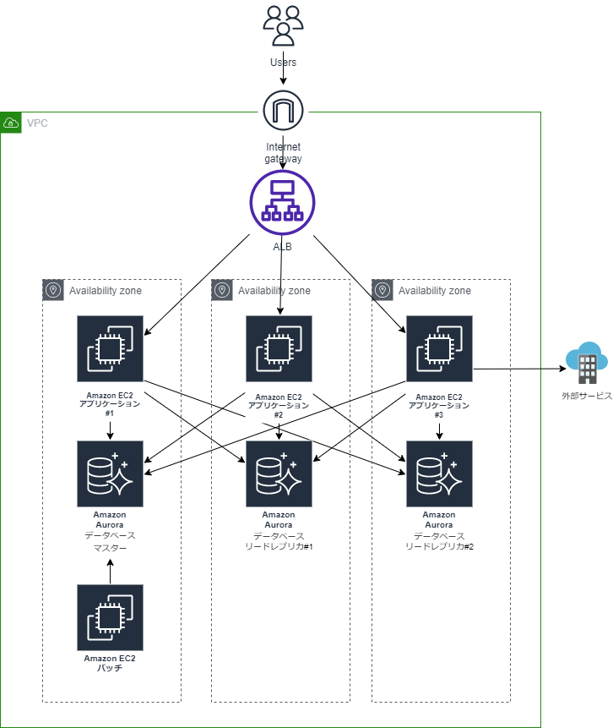

 | 可用性要件：
 | ▶ IPA「非機能要求グレード（ https://www.ipa.go.jp/sec/softwareengineering/std/ent03-b.html ）」の可用性に関する重要項目に対するレベル定義

 | SLO：
 | ▶ JEITA 提供「SaaS対応サービスレベル項目一覧表（ https://home.jeita.or.jp/is/committee/solution/guideline/080131/index.html ）」より定義

 | 障害テストタスク一覧：
 |  | 障害テストで想定しているタスク一覧は以下の想定です。

 |  |  | 準備 | 障害テスト計画策定
 |  |  |  | プレ障害テスト準備
 |  |  |  | テスト環境の準備
 |  |  |  | 外部連携システムとの調整
 |  |  |  | 障害テストシナリオ作成
 |  |  |  | 障害テストケース作成
 |  |  |  | 障害テストデータ作成・投入
 |  |  |  | テストツールの準備
 |  |  | 実施 | プレ障害テスト実施
 |  |  |  | 障害テスト実施
 |  |  |  | 障害テスト結果の評価
 |  |  |  | 障害テストの課題解消
 |  |  |  | テストの再実施と再評価

 | テストスケジュール：
 |  | プロジェクトのスケジュールは以下の想定です。ただし、移行に関するスケジュールは省略しています。

 |  | タスク |  |  | 20XX年 |  |  |  |  |  |  |  |  | 20XX年 |  |  |  |  |  |  |  |  |  |  |  | 20XX年
 |  |  |  |  | 4月 | 5月 | 6月 | 7月 | 8月 | 9月 | 10月 | 11月 | 12月 | 1月 | 2月 | 3月 | 4月 | 5月 | 6月 | 7月 | 8月 | 9月 | 10月 | 11月 | 12月 | 1月 | 2月 | 3月
 |  | 要件定義
 |  | 外部設計
 |  | 内部設計
 |  | プログラミング・単体テスト
 |  | 結合テスト
 |  | システムテスト

 |  | 計画書サンプル内にも記載されていますが、参考に障害テストの中日程を以下に記載します。

 | 体制：
 |  | プロジェクトの体制は以下の想定です。

 |  | ・ | 要件定義～プログラミング・単体テスト

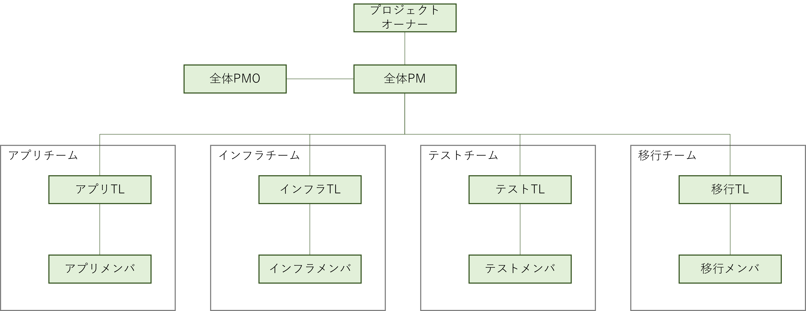

 |  | ・ | 結合テスト～システムテスト

表紙
関係者外秘
クレジットカード会員向けWebサイト構築プロジェクト
関係者限り

障害テスト計画書

第 1.00 版

2022年10月1日

障害テスト株式会社

 | 障害テスト株式会社

 | 承認 | 確認 | 作成

 | 試験花子 | カオス次郎 | 障害太郎

3.テスト実施範囲
プロジェクト名 |  |  |  | クレジットカード会員向けWebサイト構築PJ |  |  | 工程 | 要件定義 | プロジェクト 関係者外秘 | 作成 | 2022-10-01 | 障害太郎
システム名 |  |  |  | クレジットカード会員向けWebサイト |  |  | 成果物名 | 障害テスト計画書 |  | 変更
サブシステム名 |  |  |  | - |  |  |  |  |  | 確認 | 2022-10-10 | カオス次郎

3. | テスト実施範囲

 | 3.1. | テスト実施範囲

 |  | システム全体のうち、障害テストで検証する範囲は下図の通り（赤点線枠内）。

テスト実施範囲

 | 3.2. | テスト対象外

 |  | 可用性要件で定められた通り、一部の機能（サービス）を除いて全ての機能を障害テスト対象とする。
 |  | 障害テストの対象外は以下の通り。

 |  |  | 種別 |  | 名称 | 対象外理由
 |  |  | 外部サービス |  | 認証認可サービス | 外部サービス利用のため障害のシミュレートが不可能
 |  |  | ハードウェア |  | 全般 | AWS利用のためハードウェアレベルの障害のシミュレートが不可能

4.テスト観点
プロジェクト名 |  |  |  | クレジットカード会員向けWebサイト構築PJ |  |  |  | 工程 | 要件定義 |  |  | プロジェクト 関係者外秘 | 作成 | 2022-10-01 | 障害太郎
システム名 |  |  |  | クレジットカード会員向けWebサイト |  |  |  | 成果物名 | 障害テスト計画書 |  |  |  | 変更
サブシステム名 |  |  |  | - |  |  |  |  |  |  |  |  | 確認 | 2022-10-10 | カオス次郎

4. | テスト観点

 | 4.1. | テスト観点

 |  | 障害テストは以下をテスト観点とする。
 |  |  | ・テスト対象機能が可用性要件とSLOを満たしているか
 |  |  | ・障害発生時のシステムの振る舞いを理解する

 |  | 可用性要件を評価するための評価項目と合格条件を定め、テスト実施時に測定した評価項目が合格条件を満たしているかどうかを確認する。
 |  | 合格条件を定義することが難しい場合は、テストを実施することでシステムの振る舞いを把握する。
 |  | とくに非機能要件やSLOに影響を及ぶす可能性のある場合は、方式の見直しが必要になる可能性があるためプレ障害テストに含めできる限り早い段階で実施する。

 |  | ・以下に記載する障害が発生し得るレイヤー（障害発生箇所）とシミュレーションする障害の種類に対して、評価項目に定めた合格条件を満たすかを評価する。

 |  |  | 障害が発生し得るレイヤー（障害発生箇所） |  |  |  |  |  |  |  |  | シミュレーションする障害 |  | 代替手段でシミュレーションする障害 ※１
 |  |  | ソフトウェア（アプリケーション・データベース・各種ミドルウェアなど） |  |  |  |  |  |  |  |  | プロセス停止 |  | -
 |  |  | OS |  |  |  |  |  |  |  |  | OS停止 |  | -
 |  |  | 仮想サーバ |  |  |  |  |  |  |  |  | サーバ停止 |  | OS停止
 |  |  | ハードウェア（機器、ストレージ、サーバ） |  |  |  |  |  |  |  |  | ハードウェア故障 |  | OS停止
 |  |  |  |  |  |  |  |  |  |  |  | CPU負荷高騰 |  | -
 |  |  |  |  |  |  |  |  |  |  |  | メモリ消費量高騰 |  | -
 |  |  |  |  |  |  |  |  |  |  |  | ファイルI/O負荷高騰 |  | -
 |  |  | ネットワーク（回線） |  |  |  |  |  |  |  |  | ネットワーク故障 |  | ネットワーク遮断
 |  |  |  |  |  |  |  |  |  |  |  | ネットワーク遅延 |  | -
 |  |  |  |  |  |  |  |  |  |  |  | パケットロス |  | -
 |  |  | データセンター（AZ、リージョン）、ファシリティ |  |  |  |  |  |  |  |  | データセンター停止 |  | OS停止
 |  |  |  |  |  |  |  |  |  |  |  | ネットワーク故障 |  | ネットワーク遮断
 |  |  | SaaS（アプリケーション・データベース）、PaaS（ミドルウェア・OS）、IaaS（仮想化サーバ） |  |  |  |  |  |  |  |  | 関連サービス停止 |  | -
 |  |  | ※1 仮想サーバやハードウェアレイヤーの障害シミュレーションが困難な場合はOSレイヤーの障害シミュレーションにより代替する。
 |  |  | その際、単一の障害に起因して複数箇所に影響の出る障害は同時に障害をシミュレーションする。
 |  |  | 例） ハードウェア機器：筐体A上で仮想サーバ#1、#2が稼働している場合、筐体Aの障害は仮想サーバ#1上のOSと#2上のOSを同時に停止させる。

 | 4.2. | 評価項目と合格条件

 |  | 障害テストでは以下を評価項目とし、テスト実施中に監視・取得を行う。評価時はテスト対象ごとに各評価項目が合格条件を満たしていることを確認する。

 |  |  | 評価項目 |  | テスト実施方法 ※2 |  | 結果取得方法 |  | 合格条件（影響） |  | 説明 ※3
 |  |  | サービス切替時間 |  | ① 継続的にリクエスト送信* ② 障害シミュレーション* ③（システムは自動切替） |  | JMeterのログよりサービス停止時間（リクエストの失敗が始まってから成功するまでの時間）を算出 |  | 10分未満 □ 想定できる障害に対しての業務再開までの要する時間が想定通りであること |  | サービス切替時間とは、想定できる障害（例えばハードウェアの故障等により業務が一時的中断するケースなど）に対して、対策を施すこと（例えばクラスタ構成でのサーバの切替えなど）により、業務再開までに要する時間を指す。 例） ・24時間以上 ・24時間未満 ・60分未満 ・10分未満 ・60秒未満

 |  |  | RTO（目標復旧時間） |  | ① 継続的にリクエスト送信* ② 障害シミュレーション* ③ 運用手順書に従いシステム復旧 |  | JMeterのログよりサービス停止時間（リクエストの失敗が始まってから成功するまでの時間）を算出 |  | 2時間以内 □ リカバリにかかる時間が想定どおりであること |  | サービス切替時間での復旧時間と異なり、RTOでの復旧時間は、業務の継続対策を実施していない（業務停止となる）ケースでの障害での復旧時間を指す。 RLOで業務の復旧までを指定している場合、該当する業務のデータの復旧までが対象であり、業務再開の整合性の確認は別途必要となる。 例） ・1営業日以上 ・1営業日以内 ・12時間以内 ・6時間以内 ・2時間以内 想定する障害としては、複合障害やデータセンター停止・リージョン障害・システムの全停止など

 |  |  | RPO（目標復旧地点） |  | ① 継続的にリクエスト送信* ② 障害シミュレーション* ③ 運用手順に従いデータ復旧 |  | JMeterログにある成功したリクエスト（障害が発生する直前）の内容がデータベースに登録されていることを確認 |  | 障害発生時点 （日次バックアップ+アーカイブからの復旧） □ 障害対応手順（自動／手動含む）によりバックアップからリカバリ可能であること □ リカバリ後にデータ整合性が保たれていること |  | 障害発生時点とは、障害が発生する直前のトランザクションなどの処理が完了している時点のことを指し、障害発生時点まで復旧するためには、発生直前の完了した処理のジャーナルログがRDBで保証されていることが前提となる。またジャーナルログをアーカイブすることで、障害発生までの任意の時点への復旧に対応することを想定している。 例） ・復旧不要 ・5営業日前の時点（週次バックアップからの復旧） ・1営業日前の時点（日次バックアップからの復旧） ・障害発生時点（日次バックアップ＋アーカイブからの復旧）

 |  |  | データ整合性 |  | ① 継続的にリクエスト送信* ② 障害シミュレーション* |  | JMeterログにある成功したリクエスト（障害が発生する直前）とデータベース登録内容の整合性が保たれていることを確認 |  | レスポンスとデータベースの整合性維持 □ リクエスト送信前のデータベースと障害直前までの成功リクエストから導出した状態が、障害発生後のデータベースの状態と一致すること（応答なしリクエストは除く） |  | データの整合性の確認は、下記のようなタイミングでの実施が考えられる。 ・サーバダウン後 ・トランザクション処理中の障害発生後 ・ジョブのリトライ後 また、整合性の確認対象を明確にすること。 例） ・リクエストに対するレスポンス（ステータスコード）とデータベースの整合性 ・データベース間の整合性 ・テーブル間の整合性 ・データベースとファイルの整合性 ・サービス間の整合性

 |  |  | 稼働率 |  | ① 障害発生箇所※ごとにRTO（目標復旧時間）を計測 ※障害発生箇所 ・ALB ・EC2 ・Amazon Aurora（マスター） ・Amazon Aurora（レプリカ） ・Avairavility Zone |  | ①を年間停止時間とし、以下式により稼働率を算出 稼働率＝ 年間動作可能時間／（年間動作可能時間＋年間停止時間※） ※年間停止時間： ①で計測したRTOより障害発生箇所ごとの停止時間を算出し、合計する 例）EC2の停止時間 単一障害時間：①の結果 x サーバ台数：3 x 障害影響範囲：1/3 x 年間障害発生回数：1 |  | 99.9% □ 稼働率が想定どおりであること （年間停止時間の合計が87.6時間以内） |  | 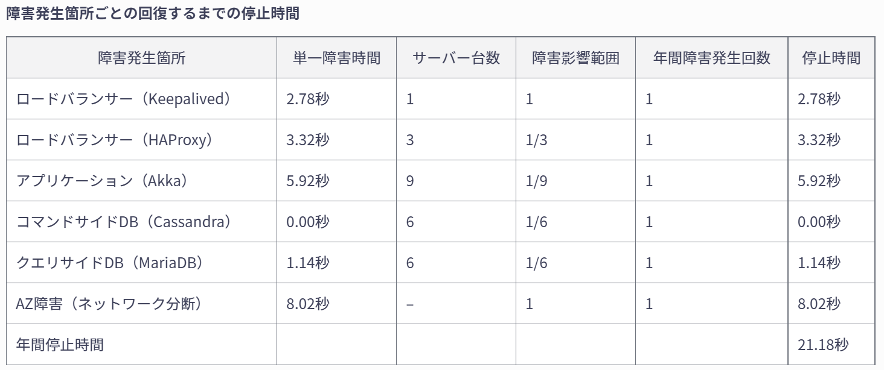 24時間365日の稼働の場合、1年間で業務が中断する時間の合計は、それぞれ以下の通りとなる。 95%・・・・・・・・・18.3日 99%・・・・・・・・・87.6時間 99.9%・・・・・・・ 8.76時間 99.99%・・・・・・ 52.6分 99.999%・・・・・ 5.26分 ※年間停止時間： 障害発生箇所ごとサービス停止時間の合計 例）以下の時間を障害発生箇所ごとに算出し合計する サービス切替時間 x サーバ台数 x 障害影響範囲 x 障害発生回数※ ※障害発生回数は同一プラットフォームの過去実績などから定める（パブリッククラウドの場合は https://cloudharmony.com/status-of-compute-group-provider のような検証サイトを参考にすると良い）

 |  |  | サービス影響範囲 |  | ① 障害シミュレーション* ② 各サービス（またはサーバ）にcurlでリクエストを送信 |  | 送信したリクエストのレスポンスを確認 |  | □ 想定される障害により、影響を受ける範囲、リガバリが必要な範囲が想定どおりであること □ フェイルオーバーを想定したシステムの場合、障害発生時の挙動が方式設計書記載どおりであること |  | サービス影響範囲は、障害発生時に影響を及ぼす機能・ユーザー・データなどの範囲を指す。

 |  |  | ※2 ツールで実行する手順は「*」を付与
 |  |  | ※3 IPA「非機能要求グレード」（ https://www.ipa.go.jp/sec/softwareengineering/std/ent03-b.html ）より一部抜粋

 | 4.3. | その他の確認対象
 |  |  | 障害テストの合否にかかわらず、障害が発生したときのシステムの振る舞いを理解するために以下の情報を取得する。

 |  |  | 確認項目 |  |  | 取得方法 ※4 |  |  |  | 確認観点 |  | 説明 ※5
 |  |  | レイテンシ
 |  |  |  | リクエストの処理にかかる時間（ms） |  | JMeterよりリクエストを送信してからレスポンスを受信するまでの時間をGrafanaに可視化 * |  |  |  | 定常時と障害シミュレーション前後でレイテンシの違いを把握する |  | エラーのレイテンシは評価上のノイズとなる場合があるため、必要に応じて成功とエラーリクエストを区別し評価する 例） データベース等への接続障害時に発生したHTTP 500エラーは、応答が速く全体のレイテンシを評価するにあたり、誤解を招く可能性がある。反対にエラーによりレイテンシが大きくなるケースは、より問題となる

 |  |  | トラフィック
 |  |  |  | 秒間リクエスト数（rps） |  | JMeterのログからシナリオの発行するリクエスト数をGrafanaに可視化 * |  |  |  | 定常時と障害シミュレーション前後でトラフィックの違いを把握する |  | 必要に応じて、機能特性（静的/動的コンテンツ、外部接続有無など）ごとに測定する

 |  |  | エラー
 |  |  |  | 失敗リクエストの割合（%） |  | JMeterのログからステータスコードを集計しGrafanaに可視化 * |  |  |  | 定常時と障害シミュレーション前後でエラー率の違いを把握する |  | 失敗リクエストには以下が存在する ・明示的エラー（例: HTTP 500） ・暗黙的エラー（例: HTTP 200 、Body部が不正） ・ポリシー違反（例: 「目標レスポンス時間1 秒に対して、1 秒以上のリクエストはエラー」)）

 |  |  | サチュレーション
 |  |  |  | CPU使用率 |  | Prometheus で各サーバから取得したCPU使用率（CPU Usage）をGrafanaで可視化 * |  |  |  | 定常時と障害シミュレーション前後でCPU使用率の違いを把握する |  | サービスの飽和状態を示す。最もクリティカルなリソースにフォーカスすべき 例） ・メモリに制約のあるシステムではメモリを評価 ・I/Oに制約のあるシステムではI/Oを評価 100%の使用率に至る前にパフォーマンスが低下するため、使用率の目標値を設定する

 |  |  |  | メモリ使用量 |  | Prometheus で各サーバから取得したメモリ使用量（Memory Usage）をGrafanaで可視化 * |  |  |  | 定常時と障害シミュレーション前後でメモリ使用量の違いを把握する

 |  |  |  | ネットワーク帯域使用量 |  | Prometheus で各サーバから取得したネットワーク帯域使用量（Network Received/Network Transmitted）をGrafanaで可視化 * |  |  |  | 定常時と障害シミュレーション前後でネットワーク帯域使用状況の違いを把握する

 |  |  |  | ディスクI/O |  | Prometheus で各サーバから取得したディスクIO（Disk I/O）をGrafanaで可視化 * |  |  |  | 定常時と障害シミュレーション前後でディスクIO状況の違いを把握する

 |  |  | ※4 ツールで実行する手順は「*」を付与
 |  |  | ※5 sre-book 「Chapter 6 - Monitoring Distributed Systems」（ https://sre.google/sre-book/monitoring-distributed-systems/ ） を参考

5.テスト環境の要件
プロジェクト名 |  |  |  | クレジットカード会員向けWebサイト構築PJ |  |  | 工程 | 要件定義 |  | プロジェクト 関係者外秘 | 作成 | 2022-10-01 | 障害太郎
システム名 |  |  |  | クレジットカード会員向けWebサイト |  |  | 成果物名 | 障害テスト計画書 |  |  | 変更
サブシステム名 |  |  |  | - |  |  |  |  |  |  | 確認 | 2022-10-10 | カオス次郎

5. | テスト環境の要件

 | テスト環境とテスト実施環境の要件を記述します。いずれの環境も性能テストと同じ環境を利用する。
 |  | ・テスト環境
 |  |  | テスト対象システムが稼働する環境
 |  | ・テスト実施環境
 |  |  | テスト対象システムに対して障害をシミュレーションするなどテストを起動する環境

 |  | （各環境の概略図）
5.2 テスト実施環境
5.1 テスト環境

(1) サーバー操作端末
httpリクエスト
(1) テスト環境
外部サービス呼び出しをシミュレート

(2) 障害シミュレーション端末
(2) シミュレータ
JMeter
ssh（障害注入）
Chaos Toolkit

Grafana
メトリクス送信

 | 5.1. | テスト環境要件

 |  | (1) テスト環境要件

 |  |  | テストで使用する環境は以下の要件を満たすものとする。
 |  |  |  | ・本番と同等のシステム構成であること。
 |  |  |  |  | マルチAZでアプリケーションを冗長化しロードバランサで振り分け
 |  |  |  |  | データベースは書き込みはマスターに対して、読み込みはリードレプリカに対して行う
 |  |  |  | ・ALB、EC2、Auroraが本番と同等のサーバリソースをもっていること。
 |  |  |  | ・本番同等の通信負荷に耐えられる通信帯域であること。
 |  |  |  | ・障害シミュレーションスクリプトを実行するためのコマンドがインストールされている、かつ、実行に必要な権限が付与されていること。

 |  | (2) シミュレータ要件

 |  |  | テストで使用するシミュレータは以下の要件を満たすものとする。
 |  |  | ・ | 外部システムと同一のインターフェースであること。
 |  |  | ・ | オンライン処理実行時の負荷に耐えられること。

 | 5.2. | テスト実施環境要件

 |  | 障害テストでは、テスト対象のシステムを構成する環境だけでなく、テスト作業を行うための環境も必要となる。
 |  | 各サーバにログインするための端末（サーバ操作端末）と、本システムに障害をシミュレーションするための端末（障害シミュレーション端末）が必要となる。
 |  | それぞれの要件は以下の通りとする。

 |  | (1) サーバ操作端末要件

 |  |  | サーバ操作端末は以下の要件を満たすものとする。
 |  |  | ・ | テスト環境・障害シミュレーション端末へ接続できること。
 |  |  | ・ | テストデータをテスト環境へ持ちこむことが可能であること。
 |  |  | ・ | テストエビデンスが持ち出し可能であること。

 |  | (2) 障害シミュレーション端末要件

 |  |  | 障害シミュレーション端末は以下の要件を満たすものとする。
 |  |  | ・ | テスト環境に構築された本システムにオンラインアクセスが可能であること。
 |  |  | ・ | (補足) テストツール 記載のソフトウェアが実行可能であること。（実行するための十分なスペックを有していること。）
 |  |  | ・ | テスト環境にssh経由で障害シミュレーションが可能であること。

 |  |  | (補足) テストツール

 |  |  |  | ＜各ツールの役割と説明＞

 |  |  |  | ツール名 |  | 役割 |  |  | 説明
 |  |  |  | Chaos Toolkit |  | カオスエンジニアリングツール |  |  | 障害テストのシナリオ記述・実行をおこなうために利用

 |  |  |  | Grafana |  | データ可視化ツール |  |  | Grafana Loki, InfluxDB, Prometheusと連携しメトリクスの可視化をおこなうために利用

 |  |  |  | Grafana Loki |  | イベントログ収集ツール |  |  | 拡張機能のchaosgrafanaを利用してChaos ToolkitのイベントログをGrafana Lokiに送信し、annotationでGrafanaのグラフ上に表示させることができる

 |  |  |  | JMeter |  | 負荷テストツール |  |  | 実験対象のシステムに対して任意のトラフィックを作り出すために利用。障害テスト時の確認項目を算出するために実行結果はInfluxDBに送られる

 |  |  |  | InfluxDB |  | 時系列データベース |  |  | JMeterの実行結果を蓄積し任意の時間幅でレイテンシやエラー率などを計算するために利用

 |  |  |  | Node Exporter |  | サーバ上のメトリクスを収集するツール |  |  | 実験対象のシステムのCPUなどのメトリクス情報を取得するために利用

 |  |  |  | Prometheus |  | モニタリングツール |  |  | Node Exporterが取得したメトリクスを収集するために利用

 |  |  | ＜構成図＞
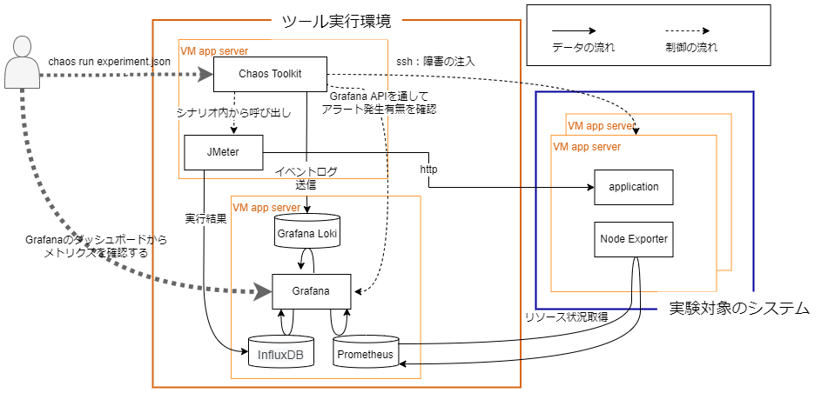
テスト環境
テスト実行環境

